Instrucciones
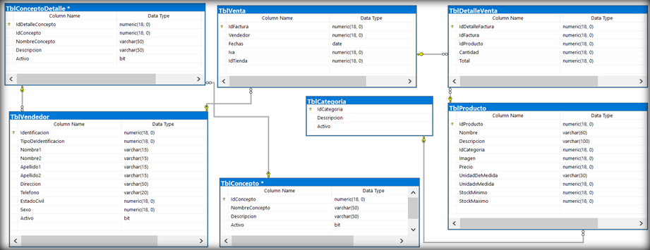
VP Empresarial 2024

Objetivo: Asignación de retos comerciales para la variable de GCAR del negocio empresarial por gerente comercial y analisis de tamaño comercial.
Tener en cuenta:
- El reto para la variable de GCAR de la Vicepresidencia Empresarial para 2024 es un crecimiento del 15% adicional vs el año anterior.
- La Vicepresidencia Empresarial consta de 8 zonas y 78 gerentes comerciales.
- En la hoja datos se encuentran los datos codificados de la GCAR y tamaño comercial por gerente comercial y zona de enero 2022 a diciembre 2023, el dato es generado mensualmente, es decir no se encuentra acumulado.
- En la hoja Zonas codigos se encuentra la relacion del codigo de zona y el nombre de la zona, en la hoja Rubros codigos se encuentra el codigo del rubro y la descripción del mismo.
- Para encontrar el valor del reto de GCAR se debe acumular los resultados del año 2023 y aplicar la tasa de crecimiento para el año 2024.
- Recordar que el TC se acumula como el promedio de los meses y la GCAR en suma , el cierre de cada año es acumulado de enero a diciembre.

Actividad 1: Responda las siguientes preguntas:
1. Cuál fue el gerente con mayor crecimiento en su Tamaño comercial entre 2022 y 2023?
2. Cuánto fue el crecimiento de la zona Antioquia 1 en GCAR entre 2022 y 2023?
3. Cuál fue la zona con menor GCAR en el segundo semestre de 2022 y la de mayor tamaño comercial en todo 2023?

Actividad 2: En la hoja Retos 2024 asigne los retos en GCAR para cada gerente a Diciembre de 2024, y responda las siguientes preguntas en el word que anexará:
1. Que técnicas de modelación considera pueden ser pertinentes para asignar los retos:
2. Cuál de ellas utilizó y por qué?
3. Que herramientas conoce y usó para realizar esta prueba?
4. Asumiendo que las hojas de Datos, Rubros codigos y Zonas codigos, son tablas en zonas de resultados (tablas sql), diseñe un query que las combine y genere el resultado agregado el nombre de la zona, el rubro y el valor de cierre del Tamaño comercial para la zona del 2023. (Dejar expresadas las sentencias de SQL (pseudocódigo) en la respuesta)
Sugerencia: El uso de las herramientas es libre para el modelamiento.

Actividad 3:
El Vicepresidente del Negocio de Independientes y su Director, al recibir por parte del equipo de analítica de negocios los retos de sus vicepresidencias regionales manifiestan inquietudes e incoherencias frente a la definición del reto y la distribución del mismo tanto en Tamaño comercial como en Gestión Comercial Ajustada por Riesgos. Programa un espacio para revisar con ambos la razón de las inconsistencias, incoherencias y pasos a seguir.
Ejercicio: Aborda la reunión. (Hoja: Datos_Actvidad3)

Actividad 4: Teniendo en cuenta el siguiente diagrama entidad relación y los conceptos básicos de la teoría básica de conjuntos y cálculo relacional, construya o genere las consultas SQL respectivas de acuerdo a las siguientes preguntas:
1. Cuáles son las ventas de cada uno de los productos vendidos por categoría y por cada uno de los vendedores, indique aquí los nombres de estado civil sexo y tipo de identificación de cada vendedor en la consulta.
2. Cuáles son los productos que han tenido mayor venta y a qué vendedor pertenece?
3. Construya una consulta general que involucre todas las tablas del Modelo Relacional y permita visualizar totales en ella.
Nota: Dejar expresadas las sentencias de SQL (pseudocódigo) en la respuesta ya que no se cuenta con tablas de datos para este enunciado.

